kop
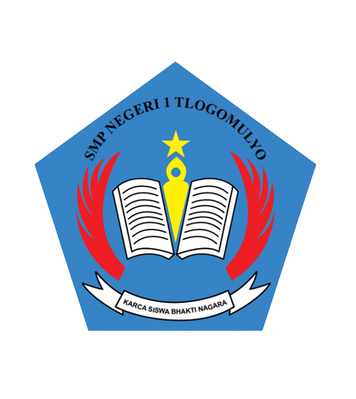

LAPORAN PENGEMBANGAN KOMPETENSI
PARTISIPAN OBSERVASI PRAKTIK PEMBELAJARAN
DENGAN REKAN SEJAWAT
TAHUN PELAJARAN 2023/2024

 | GURU KE-1
 | Nama | : | Fitria Sari Tirtaardi ,S.Pd.
 | NIPPPK | : | 199620232022212000
 | Unit Kerja | : | SMP Negeri 1 Tlogomulyo
 | Guru mata pelajaran | : | Seni Budaya

 | GURU KE-2
 | Nama | : | Drs .Eka Waluya
 | NIPPPK | : | 196909251998021000
 | Unit Kerja | : | SMP Negeri 1 Tlogomulyo
 | Guru mata pelajaran | : | Informatika

PEMERINTAH KABUPATEN TEMANGGUNG
DINAS PENDIDIKAN, KEPEMUDAAN DAN OLAHRAGA
SMP NEGERI 1 TLOGOMULYO
Jl. Tlogomulyo Km. 3 Tanjungsari Kec. Tlogomulyo Temanggung Telpon 0293- 4901828 Pos 56263

pHOTO
